Sheet1
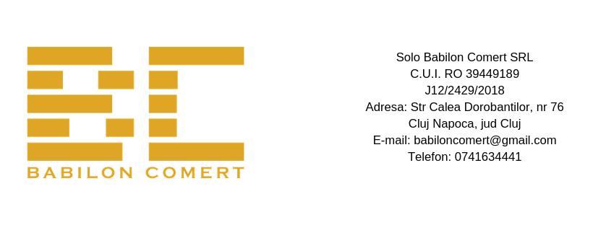
FORMULAR DE COMANDĂ
 | Număr:
 | Data:

 | Denumire client:
 | CUI:
 | Adresă de livrare:
 | Persoană de contact:
 | Telefon / Email:

 | Termen de livrare:

Cod produs | Denumire produs | Cantitate | Preț unitar/bax (fără TVA) | Total
CH1 | Hartie igienica alba, 900 foi, 2 straturi, 12 buc/bax |  | 114.24 | 0
CH5 | Hartie igienica alba, 600 foi, 2 straturi, 12 buc/bax |  | 71.88 | 0
CH7 | Hartie igienica alba, 700 foi 2 straturi, 12 buc/bax |  | 83.88 | 0
CHA | Hartie igienica alba, 80 foi, 2 straturi, 48 buc/bax |  | 45.12 | 0
CHAK | Hartie igienica alba, 200 foi 2 straturi, 30 buc/bax |  | 69.30 | 0
CHG | Hartie igienica natur, 200 foi, 1 strat, 100 buc/bax |  | 72.00 | 0
CH3 | Hartie igienica natur, 1500 foi, 1 strat, 12 buc/bax |  | 51.48 | 0
CH2 | Hartie igienica natur, 1800 foi, 1 strat, 12 buc/bax |  | 64.68 | 0
CR2T | Prosop alb cu tub, 300 foi, 2 straturi, 12 buc/bax |  | 112.20 | 0
CR7T | Prosop alb cu tub, 450 foi, 2 straturi, 6 buc/bax |  | 75.90 | 0
CR6 | Prosop alb cu tub, 500 foi, 2 straturi, 6 buc/bax |  | 89.10 | 0
CR4 | Prosop alb cu derulare centrala, 600 foi, 2 straturi, 6 buc/bax |  | 99.00 | 0
CR4T | Prosop alb cu tub portionat, 600 foi, 2 straturi, 6 buc/bax |  | 105.60 | 0
CZV | Prosop reciclat verde, 1 strat, 21x21 cm, 20 set/bax |  | 92.40 | 0
CZAD | Prosop alb, 2 straturi, 21x21 cm, 20 set/bax |  | 121.00 | 0
CM2 | Rola medicala, 160 foi, 2 straturi, 6 buc/bax |  | 171.60 | 0
CI1 | Prosop industrial, 1000 foi, 2 straturi, 4 buc/bax |  | 154.00 | 0
SL500 | Sapun lichid, 500 ml |  | 6.60 | 0
SL1 | Sapun lichid, 1L |  | 9.90 | 0
SL5 | Sapun lichid, 5L |  | 27.50 | 0
SL20 | Sapun lichid, 20L |  | 82.50 | 0
SLS1 | Sapun lichid spuma, 1L |  | 13.20 | 0
SLS5 | Sapun lichid spuma, 5L |  | 33.00 | 0
SLS20 | Sapun lichid spuma, 20L |  | 99.00 | 0

 |  |  | Total fără TVA: | 0

Nume agent
Semnătură

